Sheet1
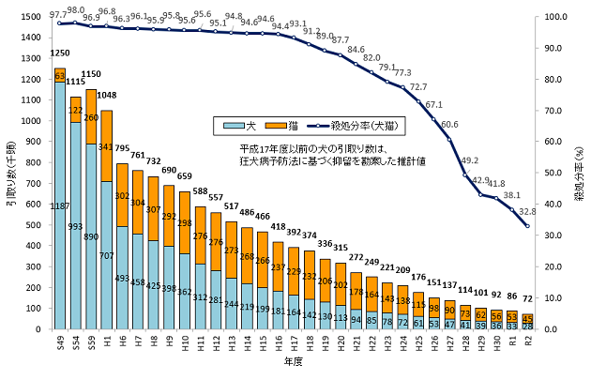
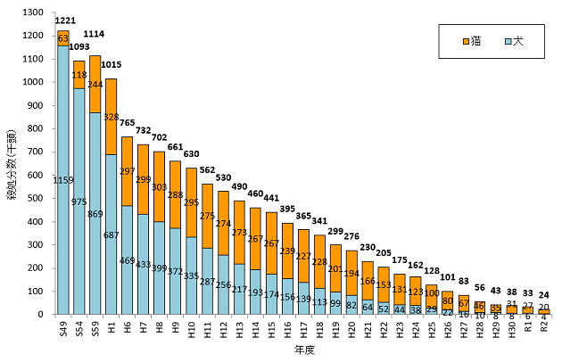
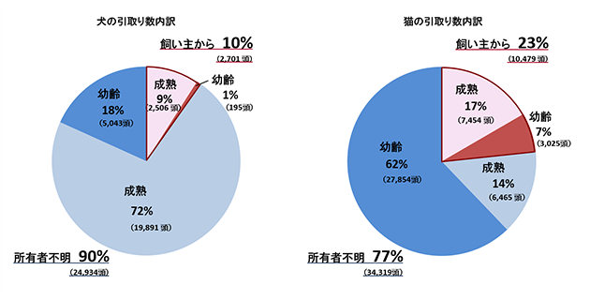
 | 犬・猫の引取り及び負傷動物等の収容並びに処分の状況（動物愛護管理行政事務提要より作成）

年度 | 犬 |  |  |  | 猫 |  |  |  | 合計
 | 引取り数 | 返還及び譲渡 | 殺処分数 | 殺処分率 | 引取り数 | 返還及び譲渡 | 殺処分数 | 殺処分率 | 引取り数 | 返還及び譲渡 | 殺処分数 | 殺処分率

平成16年度 | 181,167 | 25,297 | 155,870 | 86% | 237,246 | 4,026 | 238,929 | 101% | 418,413 | 29,323 | 394,799 | 94%
平成17年度 | 163,578 | 24,979 | 138,599 | 85% | 228,654 | 3,936 | 226,702 | 99% | 392,232 | 28,915 | 365,301 | 93%
平成18年度 | 142,110 | 28,942 | 112,690 | 79% | 232,050 | 4,427 | 228,373 | 98% | 374,160 | 33,369 | 341,063 | 91%
平成19年度 | 129,937 | 29,942 | 98,556 | 76% | 206,412 | 6,179 | 200,760 | 97% | 336,349 | 36,121 | 299,316 | 89%
平成20年度 | 113,488 | 32,774 | 82,464 | 73% | 201,619 | 8,311 | 193,748 | 96% | 315,107 | 41,085 | 276,212 | 88%
平成21年度 | 93,807 | 32,944 | 64,061 | 68% | 177,785 | 10,621 | 165,771 | 93% | 271,592 | 43,565 | 229,832 | 85%
平成22年度 | 85,166 | 33,464 | 51,964 | 61% | 164,308 | 11,876 | 152,729 | 93% | 249,474 | 45,340 | 204,693 | 82%
平成23年度 | 77,805 | 34,282 | 43,606 | 56% | 143,195 | 12,680 | 131,136 | 92% | 221,000 | 46,962 | 174,742 | 79%
平成24年度 | 71,643 | 33,269 | 38,447 | 54% | 137,745 | 14,858 | 123,400 | 90% | 209,388 | 48,127 | 161,847 | 77%
平成25年度 | 60,811 | 32,092 | 28,570 | 47% | 115,484 | 16,320 | 99,671 | 86% | 176,295 | 48,412 | 128,241 | 73%
平成26年度 | 53,173 | 31,625 | 21,593 | 41% | 97,922 | 18,592 | 79,745 | 81% | 151,095 | 50,217 | 101,338 | 67%
平成27年度 | 46,649 | 29,637 | 15,811 | 34% | 90,075 | 23,037 | 67,091 | 74% | 136,724 | 52,674 | 82,902 | 61%
平成28年度 | 41,175 | 30,500 | 10,424 | 25% | 72,624 | 26,886 | 45,574 | 63% | 113,799 | 57,386 | 55,998 | 49%
平成29年度 | 38,511 | 29,955 | 8,362 | 22% | 62,137 | 26,967 | 34,854 | 56% | 100,648 | 56,922 | 43,216 | 43%
平成30年度 | 35,535 | 28,032 | 7,687 | 22% | 56,404 | 25,634 | 30,757 | 55% | 91,939 | 53,666 | 38,444 | 42%
令和元年度 | 32,561 | 27,126 | 5,635 | 17% | 53,342 | 25,936 | 27,107 | 51% | 85,903 | 53,062 | 32,742 | 38%
令和2年度 | 27,635 | 24,199 | 4,059 | 15% | 44,798 | 25,385 | 19,705 | 44% | 72,433 | 49,584 | 23,764 | 33%
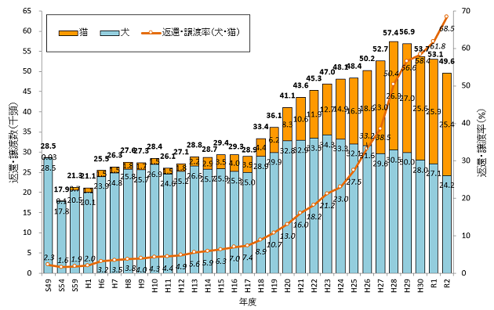
 |  |  |  |  |  |  |  |  |  |  | ＊負傷動物を含む

